상품제안서
이노그랩 G9(HF-P01) 핸디형 선풍기 | 상품코드: F26295

 |  |  |  |  |  |  | 02-412-0044 | www.easy1.co.kr
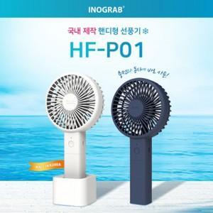

【상세/제작정보】

【인쇄/포장옵션】 | 풀칼라, 개별인쇄 / 포장지포장

【공급단가】 | 수량 | 100~ | 300~ | 500~ | 1,000~ | 3,000~
*VAT별도 | 단가 | 8,400원 | 8,260원 | 8,050원 | 7,910원 | 7,700원

【상품 URL】 | https://dev.easy1.co.kr:443/src/goods_detail.php?gdno=26295

